箱贴
Factory name (工厂名称) | 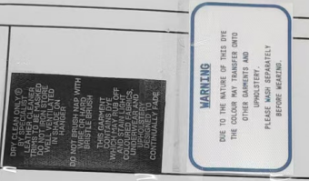 （在此贴实样图片）
PO. Number(订单号) | S26010383 | JUSTJEANS
Style Code.(款号) | /
Product Code.(产品编号) | JJW-WS-001 贴纸 | Carton No.(箱号):
Inner Packages(包装方式） | pcs/bundle | 1/1
SIZE/qty (尺码/数量) | 10929
Carton Dimension（箱规） | 25*25*27.5 | Country of Origin：
Gross Weight（毛重） | 3KG | Made In China
Net Weight（净重） | 2KG
Remark（备注）

